Slide 11
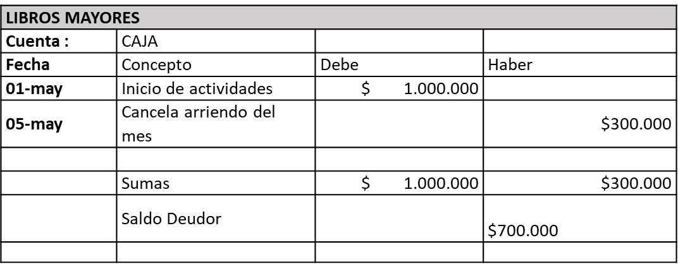
Traspaso a los Libros Mayores

